Suzhou SIP&Lounan
Fields | Mandatory ? | MicroVu | Hexagon | OGP | CAV | 基恩士 | 粗糙度测试仪 | 水滴角 | KLA | 硬度计 | 三丰
 |  | MicroVu（Vertex 311HC） | Global advantage 07.10.07 | OGP（CNC 500 ） | CAV GOM - ATOS Core 135 | VR-3200 | Sensorfar 20XDI | 水滴角YH-SDJ300 | Micro XAM-100 | Mitutoyo HV-100 | MIC/HG/Caliper | TG | KLA等
工单号(Work Oder Number) | 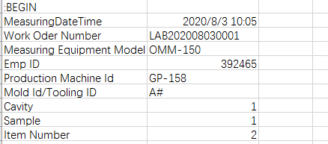 Yes |  | 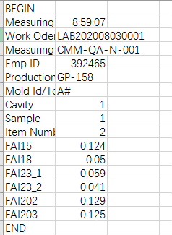 | 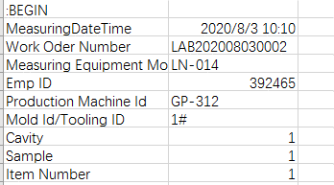
测量机台(Measuring Equipment Model) | Yes
测量人员(Measuring User Name) | No
Emp ID | Yes
Config | No
Trial Number | No/yes if GRR
生产机台号(Production Machine Id) | NO
模号/治具号(Mold Id/Tooling ID) | Yes
模穴(Cavity) | No
工件(Sample) | No
Item Number | NO
量测日期 量测时间(MeasuringDateTime) | Yes
序列号(Serial Number) | No
尺寸编号(Dimension Code) | Yes | 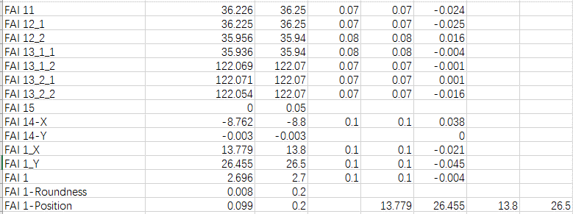 |  | 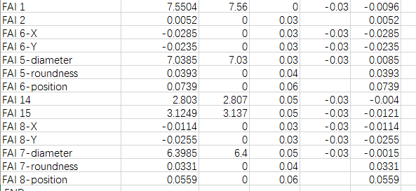
上下公差
规格
测量值
测量值
上下公差
规格
测量值
测量值(Measurement Value) | Yes

